流道汇总
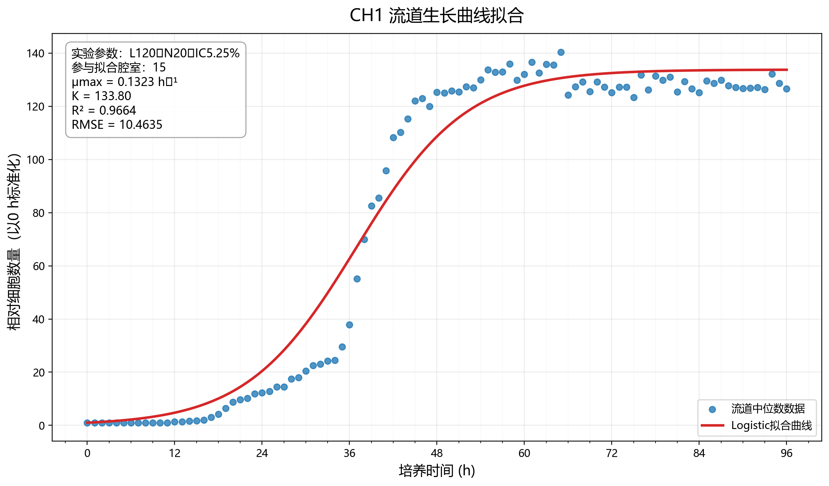
源文件 | 流道 | 实验参数 | 总腔室数 | 合格腔室数 | 参与拟合的腔室 | 流道聚合方法 | 流道μmax(h^-1) | 流道环境容纳量K | 流道拟合优度R² | 流道拟合RMSE | 流道倍增时间(h) | Bootstrap μmax中位数 | Bootstrap 95%CI下限 | Bootstrap 95%CI上限 | Bootstrap成功次数 | 全部腔室中位曲线μmax(h^-1) | 处理状态
CH1_标准化.xlsx | CH1 | L120‑N20‑IC5.25% | 21 | 15 | CH1_CB1, CH1_CB2, CH1_CB3, CH1_CB4, CH1_CB5, CH1_CB6, CH1_CB8, CH1_CB9, CH1_CB10, CH1_CB12, CH1_CB13, CH1_CB15, CH1_CB24, CH1_CB31, CH1_CB33 | median | 0.1323 | 133.7971 | 0.9664 | 10.4635 | 5.2379 | 0.1324 | 0.1299 | 0.1360 | 10 | 0.1317 | ok

流道代表性生长曲线及Logistic拟合结果

